3.Hardware Envolvido
Lista de Recursos materiais

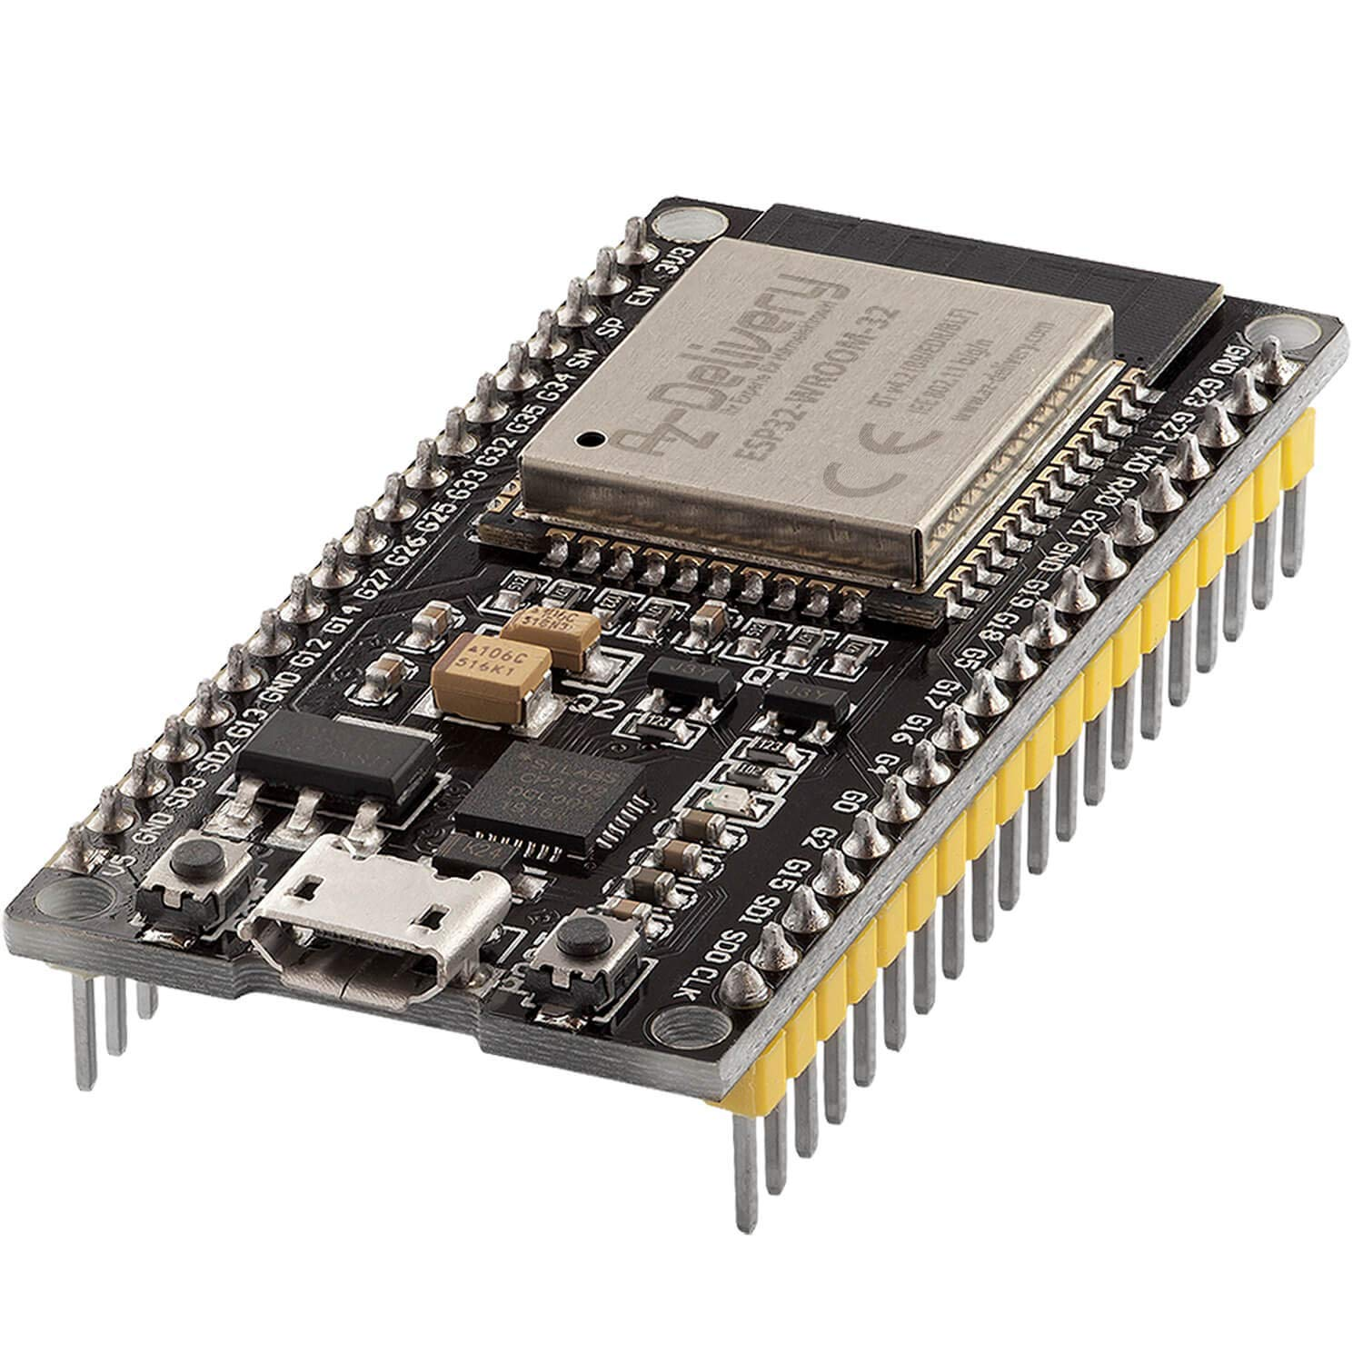
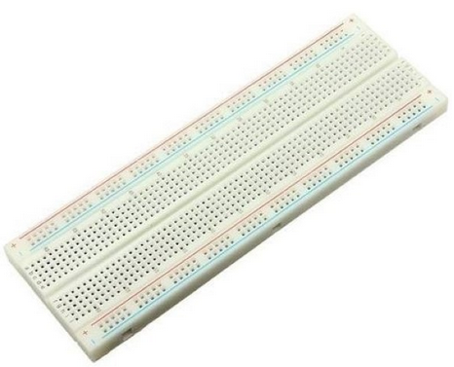
 | 1 x ESP32
 |  | 1 x Protoboard | 2 x Botões
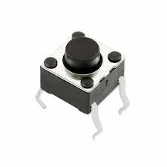

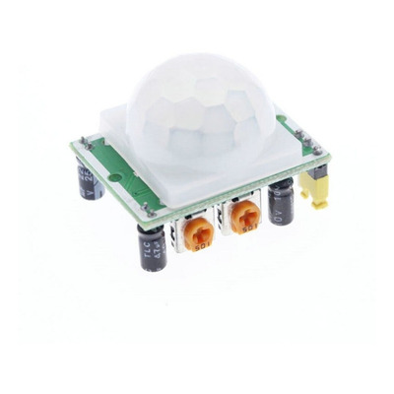
 | 1 x Sensor PIR Motion | 1 x Led Vermelho | 1 x Led Azul

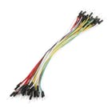
 |  |  | 1 x Buzzer
 | 7 x Jumpers macho - macho | 2 x Resistor 220R (Leds Alarmes)
 | 8 x Jumpers macho - fêmea

